상품제안서
폴로 3단 폰지 로고보다 우산 | 상품코드: S30117

 |  |  |  |  |  |  | 02-713-8555 | www.synergygift.co.kr
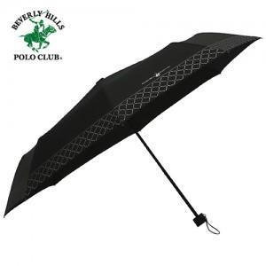

【상세/제작정보】 | ※스티커제작 및 부착 별도 문의 바랍니다.​​

【인쇄/포장옵션】 | 실크, 원단인쇄(실크) / 포장지포장

【공급단가】 | 수량 | 100~ | 300~ | 500~ | 1,000~ | 3,000~
*VAT별도 | 단가 | 7,420원 | 7,150원 | 6,870원 | 6,600원 | 6,430원

【상품 URL】 | https://www.synergygift.co.kr:443/src/goods_detail.php?gdno=30117

